Hausratliste
Hausratliste

Angaben
Hausratliste von: |  | Hr. Muster
Objekt: |  | Musterhaus
2023-03-03

Weitere kostenlose Excel-Vorlagen gibt es bei Alle-meine-vorlagen.de
Allgemeine Daten |  |  |  |  | Beschaffungsdaten
Pos. | Standort | Beschreibung | Model | Serien-Nr. | Kaufdatum | Kaufpreis [€] | Beleg/Foto
1 | Keller | Ständerbohrmaschine | Privileg XA-5 | 34567-23 | 2002-02-20 | 199.90 | 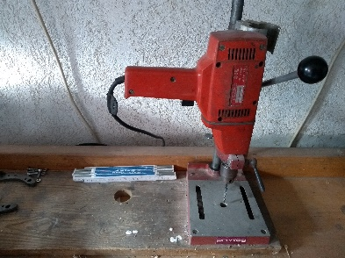
2 | Büro | Schreibtisch | Holz-T | 212155 | 2021-08-03 | 350.00 | keine Foto
3
4
5
6
7
8
9
10
11
12
13
14
15
16
17
18
19
20
21
22
23
24
25
26
27
28
29
30
31
32
33
34
35
36
37
38
39
40
41
42
43
44
45
46
47
48

